Инфографика
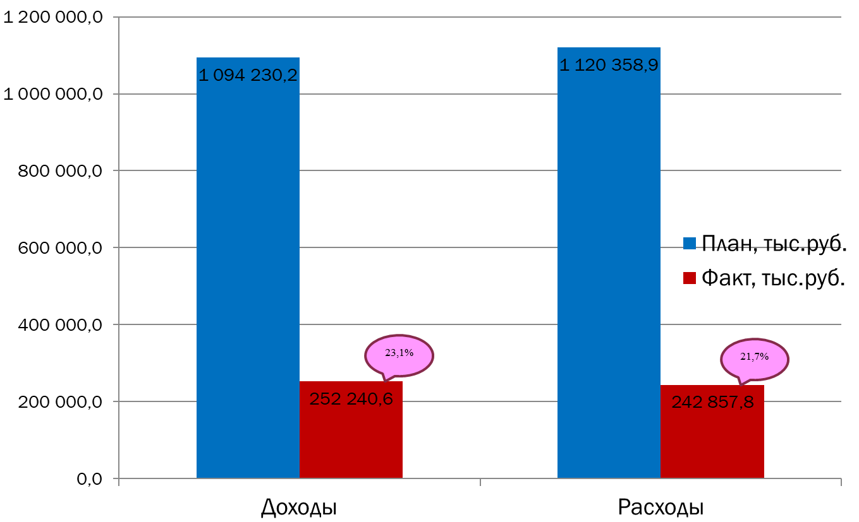
Текущее исполнение городского бюджета на 01.04.2023 г.

